Blad1

 | Roadbook Väster |  | Längd km: | 84.7
 |  |  | Km | Km total
 |  | Parkeringen vid hotell Scandic Nord | 0.0 | 0.0
1 |  | Sväng V på Gamla Uppsalagatan | 0.1 | 0.1
2 |  | Sväng V på Tycho Hedéns väg (rondell 3:e avfart mot ”272/55”) | 0.1 | 0.2
3 |  | Följ vägen (svänger 270 grader höger) till påfart ”272/55” | 1.1 | 1.3
4 |  | Sväng av åt H mot ”Luthagen/Gysinge 272” | 2.2 | 3.5
5 |  | Korsa väg 272, kör mot ”Börje” | 0.3 | 3.8
6 |  | Sväng V mot ”Läby 4”. | 4.1 | 7.9
7 |  | Sväng H ut på väg 72 (rak 90-väg mot ”Sala 55”) | 3.4 | 11.3
8 |  | Sväng V mot "Kristineberg". Kör förbi golfbana, stundtals riktigt krokigt. | 0.8 | 12.1
9 |  | Sväng H ut på väg 55 (rak 90-väg mot ”Enköping 36”) | 2.5 | 14.6
10 |  | Sväng V mot ”Uppsala-Näs 7” | 1.7 | 16.3
11 |  | Sväng H mot ”Dalby 7”. Riktigt krokigt på en del ställen. | 4.6 | 20.9
12 |  | Håll V mot ”Dalby 4” | 2.9 | 23.8
13 |  | Följ skylt mot ”Hammarskog”, Herrgård med kafé. Efter paus, kör tillbaka och fortsätt mot Dalby k:a. | 1.6 | 25.4
14 |  | Ta H vid kraftig kurva vid Dalby k:a mot ”Västeråker” | 3.0 | 28.4
15 |  | Sväng V mot ”Balingsta 4” Kör förbi Balingsta k:a | 5.4 | 33.8
16 |  | Alternativ avstickare: ”Viks slott 3” (häftigt att se) | 3.1 | 36.9
17 |  | Sväng V mot ”Enköping 26” | 2.6 | 39.5
18 |  | Sulas MC (+Servering) | 1.0 | 40.5
19 |  | Sväng H ut på väg 55 mot ”Uppsala 18” (rak 90-väg) | 0.3 | 40.8
20 |  | Sväng V mot ”Skogstibble 9” | 2.1 | 42.9
21 |  | Passera korsning (H ”Ramsta 2”) | 1.6 | 44.5
22 |  | Sväng H mot ”Vänge 6” | 2.4 | 46.9
23 |  | Sväng V mot ”Sala 49” | 6.0 | 52.9
24 |  | Sväng H in mot samhället Vänge och ”Jumkil 12” | 0.1 | 53.0
25 |  | Sväng V mot ”Jumkil 12”. Strax till höger ligger Statoil | 0.2 | 53.2
26 |  | Sväng H mot ”Jumkil 12”. Strax till höger ligger ICA-butik | 0.1 | 53.3
27 |  | Fortsätt rakt fram mot ”Jumkil 6” | 5.7 | 59.0
28 |  | Sväng V förbi Jumkils skola ut mot ”Vallhov 1” | 6.3 | 65.3
 |  | OBS. Här finns det alternativ om du vill åka lite grusväg: Efter kyrkan fortsätt rakt fram mot ”Ängeby 4”. Vid Åkerby k:a sväng ut mot korsning med väg 272.
29 |  | Sväng H ut på väg 272 mot ”Uppsala 16” (Rak 90-väg) | 0.5 | 65.8
30 |  | Sväng V ”Forkarby 4” | 4.7 | 70.5
31 |  | Sväng H ”Uppsala 10” | 4.2 | 74.7
32 |  | Vid Ulva Kvarn, Sväng V ”Uppsala 8” | 1.9 | 76.6
33 |  | Ulva Kvarn med glashytta och kafé. En riktig pärla.
34 |  | Sväng H ”Uppsala 7” | 2.3 | 78.9
35 |  | Kör rakt fram i rondell | 3.5 | 82.4
36 |  | Sväng V till Gamla Uppsalagatan | 1.3 | 83.7
37 |  | Sväng V in mot Scandic Nord Uppsala | 1.0 | 84.7
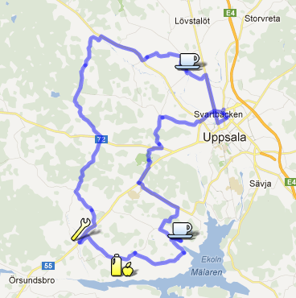
 | Denna Roadbook finns även på Google Maps:
 | http://goo.gl/maps/DJDB5

